Summary table
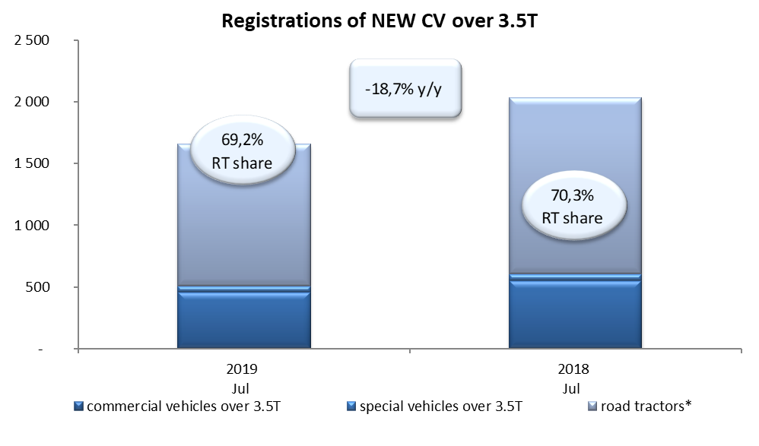
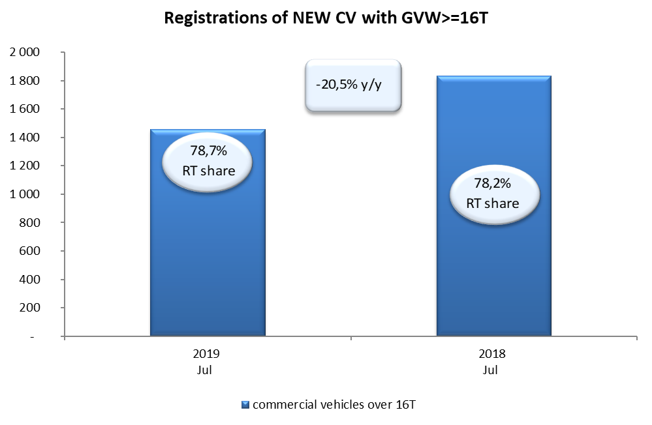
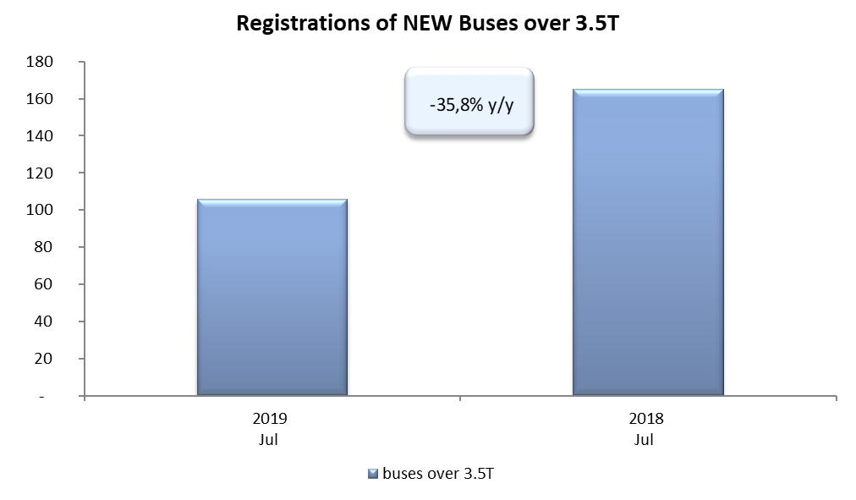
PZPM based on CEP (Ministry of Digital Affairs) |  |  |  |  |  | 06/06/2019
 |  |  |  |  |  | units
FIRST REGISTRATIONS OF NEW COMMERCIAL VEHICLES OVER 3.5T
 | 2019 Jun | 2018 Jun | % change y/y | 2019 Jan - Jun | 2018 Jan - Jun | % change y/y
CV - TOTAL | 1,656 | 2,037 | -18.7% | 18,440 | 17,117 | 7.7%
commercial vehicles over 3.5T | 459 | 553 | -17.0% | 4,301 | 3,918 | 9.8%
special vehicles over 3.5T | 51 | 53 | -3.8% | 399 | 363 | 9.9%
road tractors* | 1,146 | 1,431 | -19.9% | 13,740 | 12,836 | 7.0%
BUSES - TOTAL | 106 | 165 | -35.8% | 1,644 | 1,588 | 3.5%
buses over 3.5T | 106 | 165 | -35.8% | 1,644 | 1,588 | 3.5%
COMMERCIAL VEHICLES - TOTAL | 1,762 | 2,202 | -20.0% | 20,084 | 18,705 | 7.4%
*/ The data does not cover new registrations of domestic producers their own brands

